상품제안서
매화나전볼펜+해치금속명함케이스+한글자개USB | 상품코드: S10766

 |  |  |  |  |  |  | 02-713-8555 | www.synergygift.co.kr
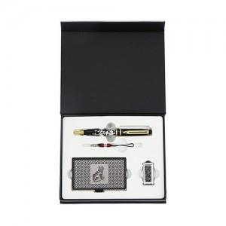

【상세/제작정보】

【인쇄/포장옵션】 | 레이저3곳 / 포장지포장

【공급단가】 | 수량 | 20~ | 50~ | 100~ | 500~ | 1,000~
*VAT별도 | 8GB | 43,370원 | 42,330원 | 40,590원 | 39,550원 | 38,510원
 | 16GB | 47,120원 | 45,990원 | 44,100원 | 42,970원 | 41,840원
 | 32GB | 50,870원 | 49,650원 | 47,610원 | 46,390원 | 45,170원
 | 64GB | 54,620원 | 53,310원 | 51,120원 | 49,810원 | 48,500원

【상품 URL】 | https://www.synergygift.co.kr:443/src/goods_detail.php?gdno=5060

